角色
关键角色

A |  | 鬼谷子（雾中老者）


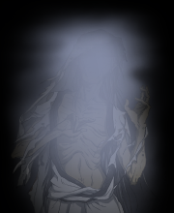
 |  |  |  | 然山派千年前的立派祖师，通天彻地，有几家学问，人不能及。
 |  |  |  | 一曰数学，日星象纬，在其掌中，占往察来，言无不验；
 |  |  |  | 二曰兵学，六韬三略，变化无穷，布阵行兵，变幻莫测，
 |  |  |  | 三曰言学，广记多闻，明理审势，出辞吐辩，万口莫当；
 |  |  |  | 四曰出世，修真养性，形神俱妙，超乎万有，体合自然。

B |  | 三宗祖师

 | 鬼谷子膝下三位高徒，各凭鬼谷绝学，创立玉符宗、神剑宗、阴阳宗三宗。
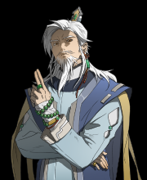
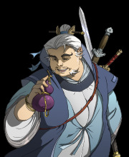
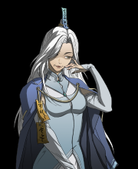

 |  | 玄璜子 | 昆吾子 |  | 幽明子

C |  | 然山弟子

 | 为于三宗比武上取胜，登阁飞仙，找太吾传人拜师的三位然山弟子。

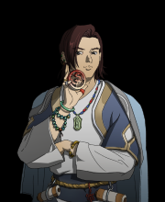
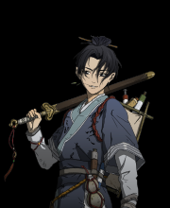


 |  | 华居 | 玄质 |  | 迎娇

D |  | 系统角色

 | 单节剧情中名字、外貌随机生成的系统角色，一般包括以下身份

